Sheet1
22212 | 22212 | 22212 | 22212 | 22212
22213 | 22213 | 22213 | 22213 | 22213
22214 | 22214 | 22214 | 22214 | 22214
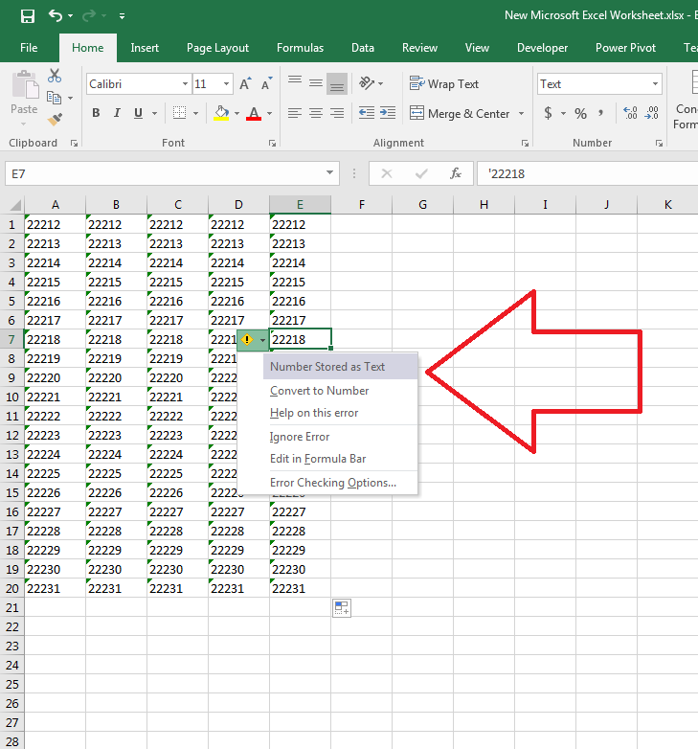
22215 | 22215 | 22215 | 22215 | 22215
22216 | 22216 | 22216 | 22216 | 22216
22217 | 22217 | 22217 | 22217 | 22217
22218 | 22218 | 22218 | 22218 | 22218
22219 | 22219 | 22219 | 22219 | 22219
22220 | 22220 | 22220 | 22220 | 22220
22221 | 22221 | 22221 | 22221 | 22221
22222 | 22222 | 22222 | 22222 | 22222
22223 | 22223 | 22223 | 22223 | 22223
22224 | 22224 | 22224 | 22224 | 22224
22225 | 22225 | 22225 | 22225 | 22225
22226 | 22226 | 22226 | 22226 | 22226
22227 | 22227 | 22227 | 22227 | 22227
22228 | 22228 | 22228 | 22228 | 22228
22229 | 22229 | 22229 | 22229 | 22229
22230 | 22230 | 22230 | 22230 | 22230
22231 | 22231 | 22231 | 22231 | 22231

